使い方
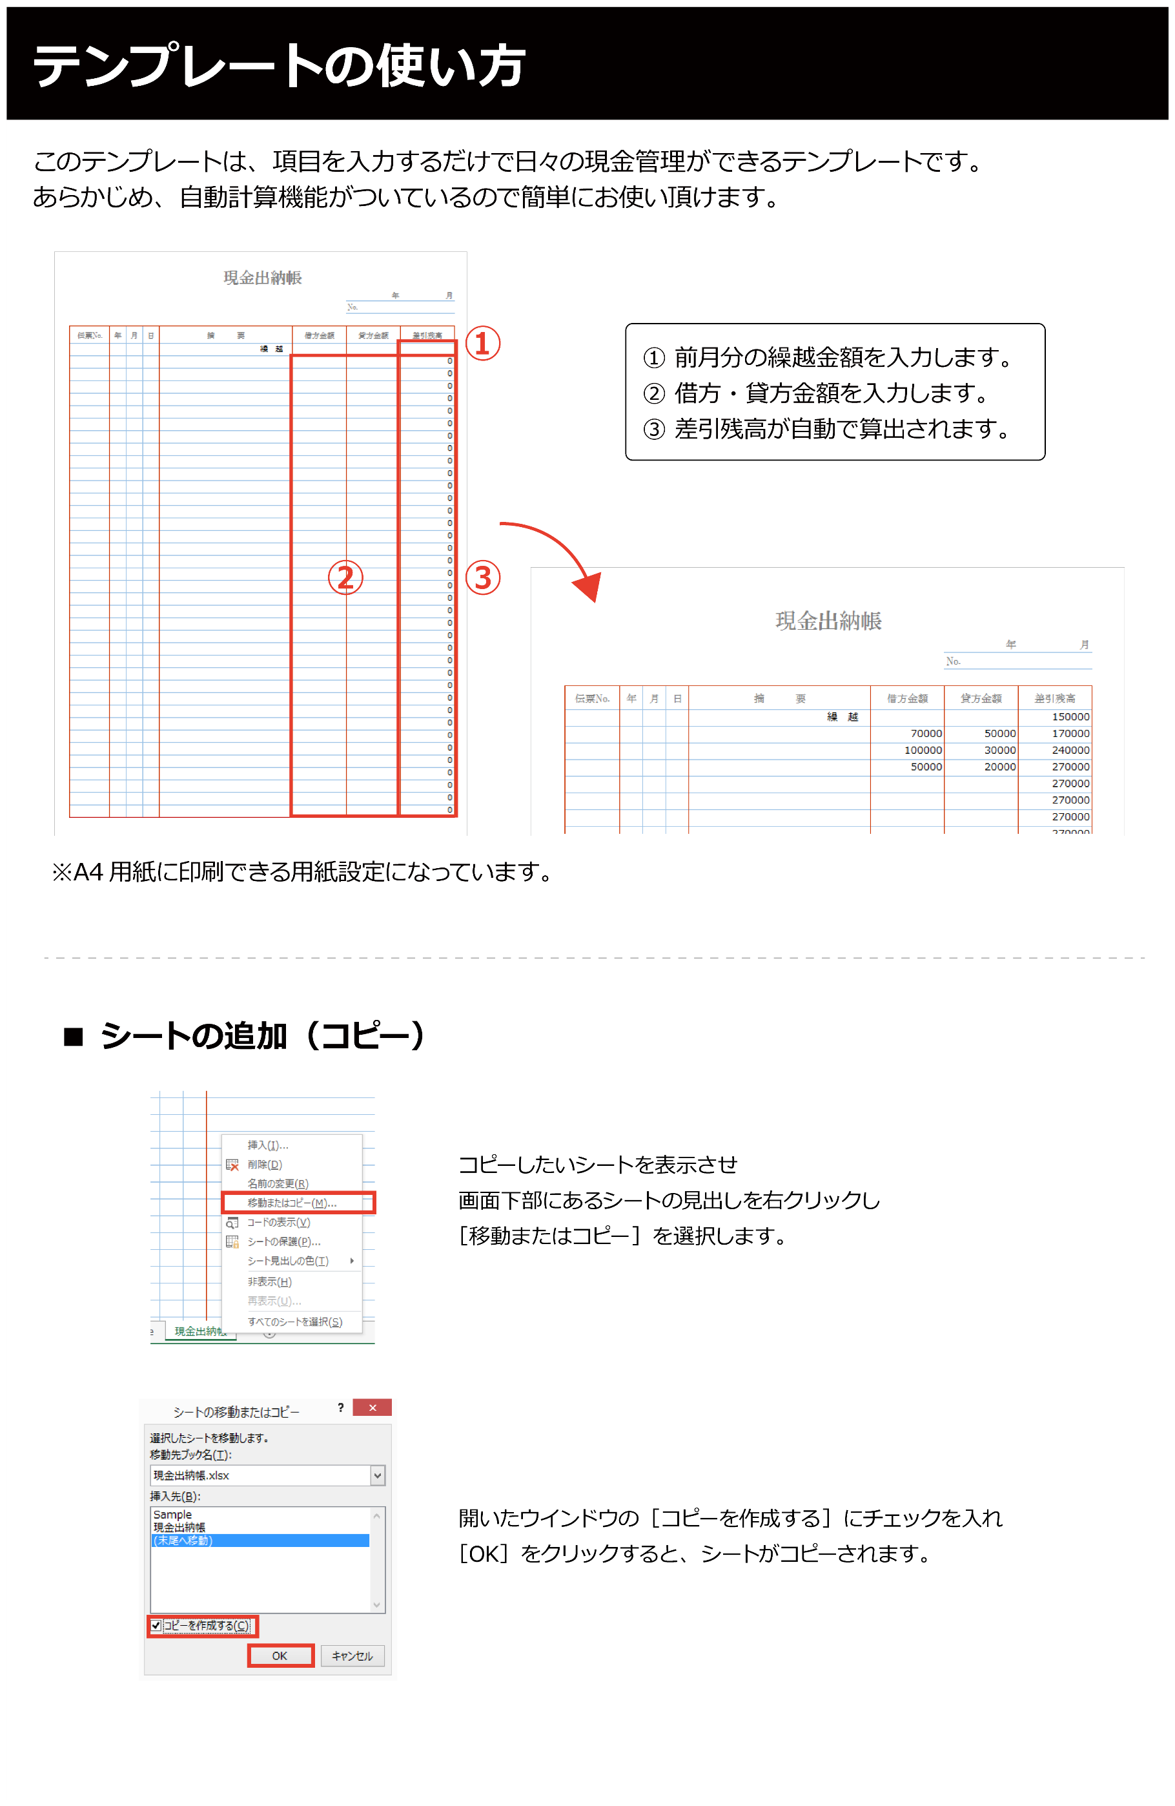

預金出記載例
 |  |  |  |  |  |  | № 2
預金出納帳
 |  |  |  |  |  | 委員会名 〇〇委員会
記載例 |  |  |  |  |  | 事業名 〇〇リーグ

前月の繰越金額を入れ
借方・貸方を入力していくと
自動計算で差引残高が算出されます。
伝票No. | 年 | 月 | 日 | 摘 要 | 借方金額 | 貸方金額 | 差引残高
 |  |  |  | 繰 越 |  |  | 0
 | 4 | 4 | 1 | （一社）北信越サッカー協会又は○○委員会より 事業資金 | 500,000 |  | 500,000
現出No.1 | 4 | 4 | 5 | 事業資金 現金払い出し（現金出納帳参照） |  | 50,000 | 450,000
現出No.1 | 4 | 4 | 8 | 事業資金 戻し（現金出納帳参照） | 33,700 |  | 483,700
証拠書類又は現金出納帳の日付は通帳の日付と必ず合致するように記載願います。預金出納帳・現金出納帳・通帳コピー・証拠書類に矛盾点がないように正確にお願いいたします。決算書最終で帳尻合わせをしないようにお願いします。
4 | 4 | 4 | 8 | ○○他○○名 交通費・日当 振込 |  | 50,000 | 433,700
4 | 4 | 4 | 8 | 振込手数料 |  | 550 | 433,150
5 | 4 | 4 | 8 | 施設使用料 振込 |  | 50,000 | 383,150
5 | 4 | 4 | 8 | 振込手数料 |  | 550 | 382,600
6 | 4 | 4 | 15 | 事業資金 返金 |  | 382,050 | 550
6 | 4 | 4 | 15 | 振込手数料 |  | 550 | 0
 |  |  |  |  |  |  | 0
 |  |  |  |  |  |  | 0
 |  |  |  |  |  |  | 0
 |  |  |  |  |  |  | 0
 |  |  |  |  |  |  | 0
 |  |  |  |  |  |  | 0
 |  |  |  |  |  |  | 0
 |  |  |  |  |  |  | 0
 |  |  |  |  |  |  | 0
 |  |  |  |  |  |  | 0
 |  |  |  |  |  |  | 0
 |  |  |  |  |  |  | 0
 |  |  |  |  |  |  | 0
 |  |  |  |  |  |  | 0
 |  |  |  |  |  |  | 0
 |  |  |  |  |  |  | 0
 |  |  |  |  |  |  | 0
 |  |  |  |  |  |  | 0
 |  |  |  |  |  |  | 0
 |  |  |  |  |  |  | 0
 |  |  |  |  |  |  | 0
 |  |  |  |  |  |  | 0
 |  |  |  |  |  |  | 0
 |  |  |  |  |  |  | 0
 |  |  |  |  |  |  | 0
 |  |  |  |  |  |  | 0
 |  |  |  |  |  |  | 0
 |  |  |  |  |  |  | 0

